Nädala eineplaanur
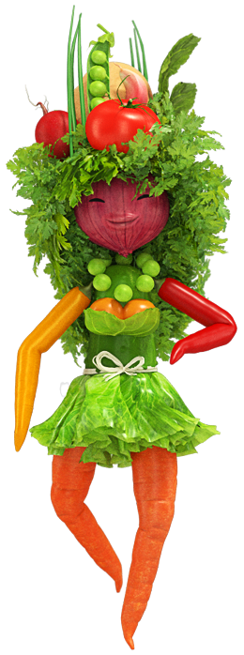
Lasteaia menüü
31. August - 04. September 2026
 | HOMMIKUSÖÖK | VITAMIINIPAUS | LÕUNASÖÖK | ÕHTUOODE
ESMASPÄEV | Odrahelbepuder, marjad, tee | PIRN* | Kana- riisisupp, šokolaadikook, leib, piim* | Asuu pada, leib, vesi
TEISIPÄEV | Piima- tatrasupp, juustusai, kakao | KIRSSTOMAT* | Ahjus küpsetatud köögiviljad juustuga, hapukoorekaste, leib, piim* | Köögivilja- seenesupp, leib, vesi
KOLMAPÄEV | Kaerahelbepuder, marjad, tee | VIINAMARI | Borš, õunakook, hapukoor, leib, piim* | Kanapada keedukartuliga, leib, vesi
NELJAPÄEV | Piima- makaronisupp, võisepik kurgiga, tee | PAPRIKA* | Keedukartul, kalakaste, värske salat, leib, piim* | Läätse- hakklihasupp, leib, vesi
REEDE | Riisihelbepuder, marjad, tee | ÕUN* | Frikadellisupp, puuvili, leib, piim* | Tatra- kanapada, hapukoor, leib, vesi
Lüllemäe Põhikool on liitunud Euroopa Liidu koolipiima programmiga (*-ga on märgitud koolipiim). Toitlustajal jääb õigus teha vajadusel muudatusi.

Toidu koostisosade, sealhulgas allergeenide osas teabe saamiseks võib pöörduda toidu valmistaja (koka) poole.

